시작
카카오톡 자동화

엑셀 x
시작하기

전체 명령문 단계별 알아보기

이번 강의에서는 Win32 라이브러리를 사용하여 윈도우에서 실행중인 프로그램의 hWnd(Handle of Window, 윈도우핸들)을 찾는 방법을 알아봅니다.
이후, 검색된 hWnd 로 우리가 원하는 Key 또는 메시지를 입력하는 방법까지 단계별로 알아봅니다.
이번 강의에서 배운 내용을 응용하면 카카오톡 메시지 보내기 외에도 윈도우에서 실행되는 대부분의 프로그램을 엑셀 VBA로 제어할 수 있게 됩니다.

소개
- 엑셀 x 카카오톡 자동화를 진행하기에 앞서서..
다음 페이지
이전 페이지
소개 페이지
 | 값 | 결과값 | 수식 | 값 | 결과값
▶ 윈도우에서 실행중인 모든 프로그램 창은 각각의 고유 창번호 (hWnd)를 가집니다. hWnd 는 정수입니다. | 0 | 0 | =AH3^3-200*AH3 | -20 | -4000
각 윈도우의 hWnd 를 검색하는 프로그램은 대표적으로 Spy++ 가 사용됩니다. |  |  |  | -1 | 199
하지만, Spy++ 를 사용하려면 Visual Studio (다소 무거운 프로그램)을 설치해야 하므로 번거로울 수 있습니다. |  |  |  | 0 | 0
전문적으로 프로그래밍을 하지 않으실거라면, Window Detective 라는 프로그램을 대용으로 사용하셔도 괜찮습니다. |  |  |  | 1 | -199
 |  |  |  | 2 | -392
Window Detective 다운로드 링크 |  |  |  | 3 | -573
https://windowdetective.sourceforge.io/ |  |  |  | 4 | -736
 |  |  |  | 5 | -875
 |  |  |  | 6 | -984
 |  |  |  | 7 | -1057
 |  |  |  | 8 | -1088
 |  |  |  | 9 | -1071
 |  |  |  | 10 | -1000
 |  |  |  | 11 | -869
 |  |  |  | 12 | -672
 |  |  |  | 13 | -403
 |  |  |  | 14 | -56
 |  |  |  | 15 | 375
 |  |  |  | 16 | 896
 |  |  |  | 17 | 1513
 |  |  |  | 18 | 2232
소개 페이지
 |  |  |  | 19 | 3059
 |  |  |  | 20 | 4000

보조함수
- 사용된 보조함수 목록
다음 페이지
이전 페이지
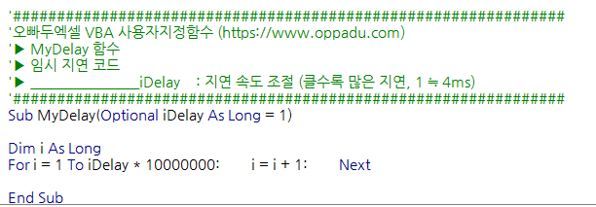
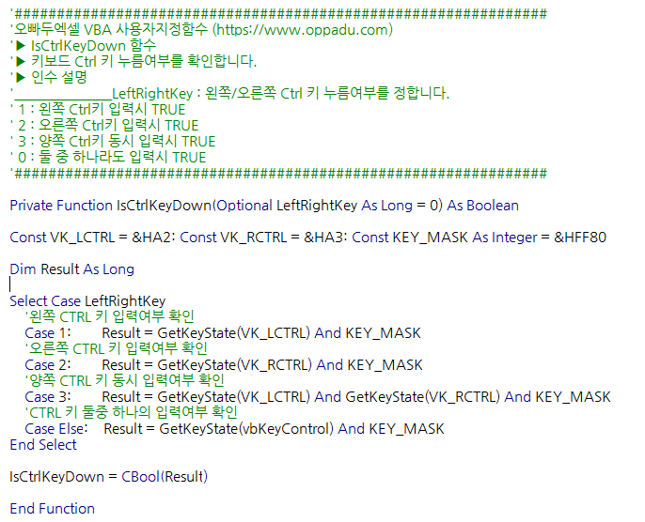
보조함수 페이지
 |  | 값 | 결과값 | 수식 | 값 | 결과값
 |  |  |  |  | 14 | -56
 |  |  |  |  | 15 | 375
 |  |  |  |  | 16 | 896
 |  |  |  |  | 17 | 1513
 |  |  |  |  | 18 | 2232
 |  |  |  |  | 19 | 3059
 |  |  |  |  | 20 | 4000

▶ MyDelay 보조 함수
: 임시 지연시간을 추가합니다. Wait 나 Sleep 보다 더욱 편리하게 사용 가능합니다.

 | ▶ IsCtrlKeyDown 보조함수
 | : 현재 Ctrl키가 눌려있는지 확인합니다. Ctrl키가 눌려있을 시 True 를 반환합니다.

보조함수 페이지

공통상수
- 가상키(Virtual Key) 코드 상수 선언
다음 페이지
이전 페이지
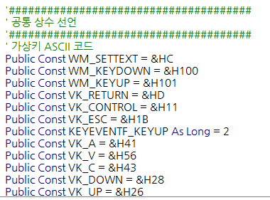
공통상수 페이지
 | 값 | 결과값 | 수식 | 값 | 결과값
 |  |  |  | 6 | -984
 |  |  |  | 7 | -1057
 |  |  |  | 8 | -1088
 |  |  |  | 9 | -1071
 |  |  |  | 10 | -1000
 |  |  |  | 11 | -869
 |  |  |  | 12 | -672
 |  |  |  | 13 | -403
 |  |  |  | 14 | -56
 |  |  |  | 15 | 375
 |  |  |  | 16 | 896
 |  |  |  | 17 | 1513
 |  |  |  | 18 | 2232
▶ 모든 키보드 입력은 각 키마다 고유의 ASCII 코드로 입력됩니다. |  |  |  | 19 | 3059
모든 가상키 코드 목록은 아래 링크에서 확인 가능합니다. |  |  |  | 20 | 4000
https://georezo.net/jparis/mb_r/dll/pages_user/virtual_key_codes.htm

공통상수 페이지

1
1. hWnd 를 제어하기 위한 Win32 라이브러리 불러오기
다음 페이지
이전 페이지
1 페이지
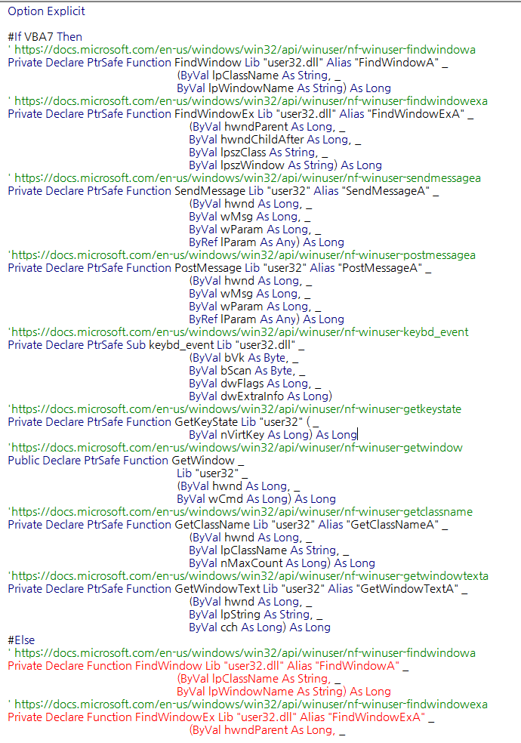
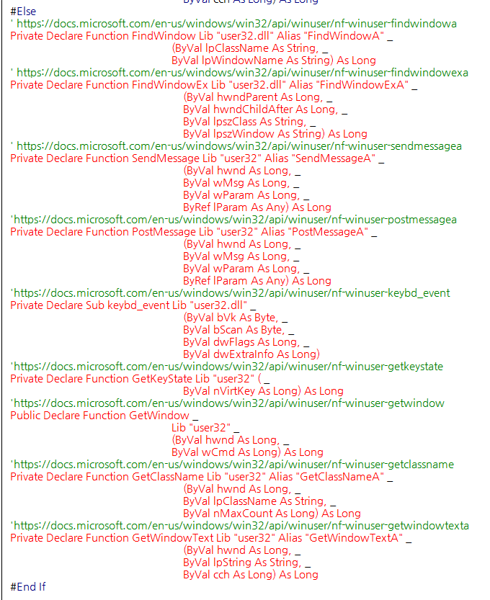
PreProcessor Command (프로세서 상위 명령문)
: C 또는 VB 언어에서 사용되는 동적코드 (여러 플랫폼을 관리)
: 주로 사용자 PC의 운영체제를 확인할 때 사용
#If...
' // ...
#else
' // ...
#End If

 | ▶ LongPtr 타입 설명 (Microsoft 링크)
 | https://docs.microsoft.com/en-us/office/vba/language/reference/user-interface-help/longptr-data-type

1 페이지

2
2. 엑셀로 카카오톡 문자 보내기 명령문 전체 흐름
다음 페이지
이전 페이지
2 페이지

SendKakao (Main Procedure)

 | 페이지
FindRecepientHwnd
Send_TextMsg

: 채팅 입력창에 메세지 입력 후,
Enter 키 눌러서 메시지 전송
ActiveChat
Find_RichEdit

: 친구 채팅창 찾은 뒤,
채팅창의 채팅입력창 hWnd 검색
FindHwndEVA
CharRoomSearch

: 카카오톡 실행 여부 확인
카카오톡 Main 창의 hWnd 검색
: 카카오톡 실행 중일 시,
친구목록(또는 대화목록)에서 친구 검색 후 채팅창 활성화

2 페이지

3
다음 페이지
이전 페이지
3. FindHwndEVA 함수 단계별 알아보기
3 페이지

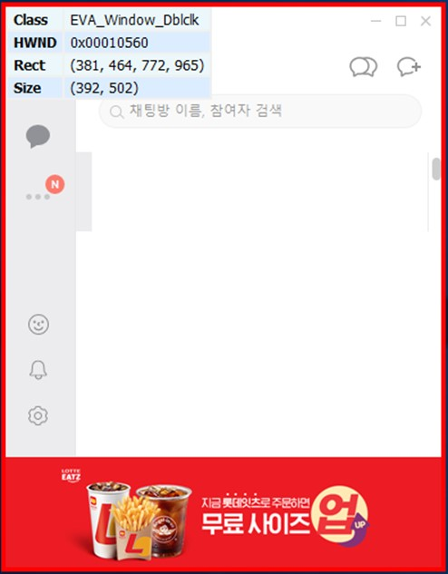
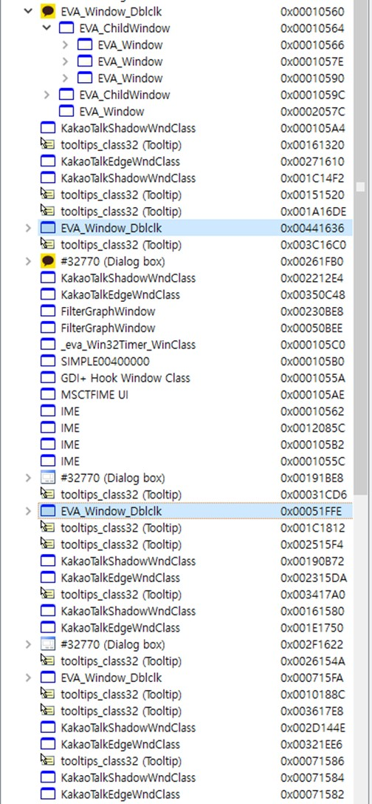
▶ 카카오톡 실행여부 확인 후, 카카오톡 메인 윈도우의 hWnd를 정수로 반환합니다.
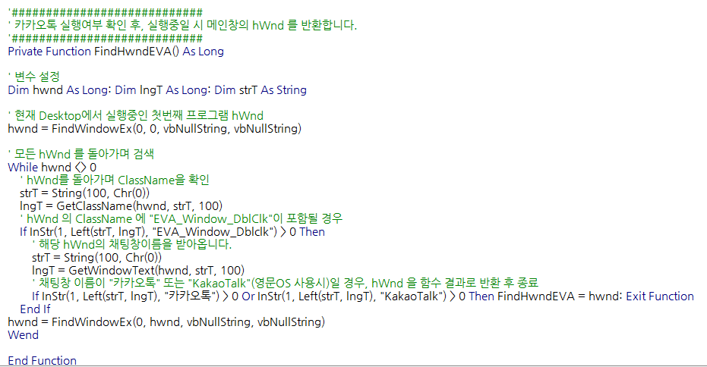
윈도우 ClassName : "EVA_Window_DblClk"
윈도우 Text : "카카오톡" or "KakaoTalk"

ClassName은 고유값이 아닙니다.
친구 채팅창이 활성화 될 때마다 EVA_Window_DblClk 이라는 ClassName의 창이 생성되므로,
ClassName이 EVA_Window_DblClk 인 창을 찾은 뒤, Text를 확인하여 "카카오톡"인 Hwnd를 선택

* FindWindowEx 함수 : hWndParent 에서 hWndChildAfter 다음에 위치한 hWnd 를 찾습니다.
FindWindowEX ( hWndParent, hWndChildAfter, lpszClass, lpszWindow)
* GetClassName/GetWindowText 함수 : hWnd의 ClassName 과 WindowText 를 반환합니다. (Dummy 텍스트를 입력하면, 값과 글자수를 반환합니다.
GetClassName/GetWindowText ( hWnd, IpClassName, nMaxCount )
3 페이지

4
다음 페이지
이전 페이지
4. ActiveChat 함수 단계별 알아보기
4 페이지

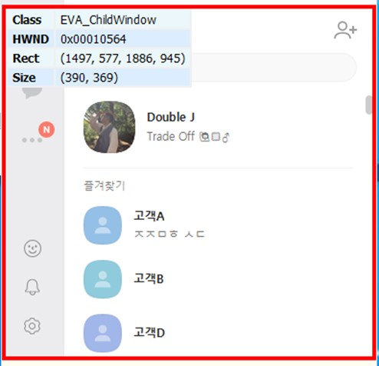
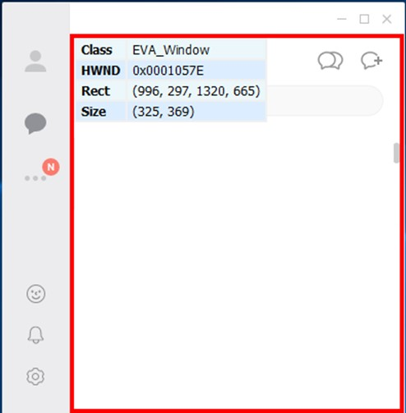
▶ 카카오톡의 친구목록검색 (또는 대화목록 검색) 에서, 친구 검색 후 Enter 키 입력하여 친구 채팅창 활성화
Target : 친구이름 || iDelay : 지연값 || ChatRoomSearch : 대화목록검색여부
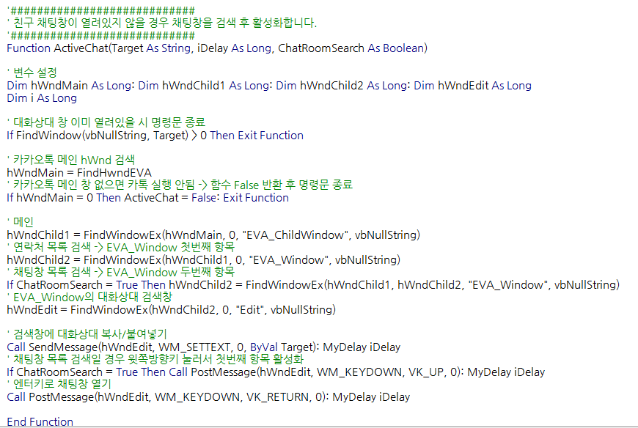
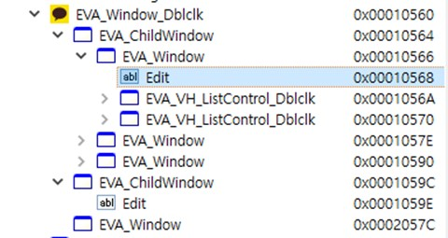
친구목록
Edit

대화목록

* PostMesage 함수 : 특정 hWnd 로 Key를 입력합니다. (결과값을 기다리지 않고 바로 다음동작 수행) → 일반 키보드 입력전달 (엔터, 방향키 등) 에 사용
* SendMesage 함수 : 특정 hWnd 로 Key를 입력합니다. (결과값이 반환될 때 까지 기다린 뒤 다음 동작 수행) → 주로 '입력창'에 Key In 할 경우 사용
4 페이지

5
다음 페이지
이전 페이지
5. FindRecepientHwnd 함수 단계별 알아보기
5 페이지

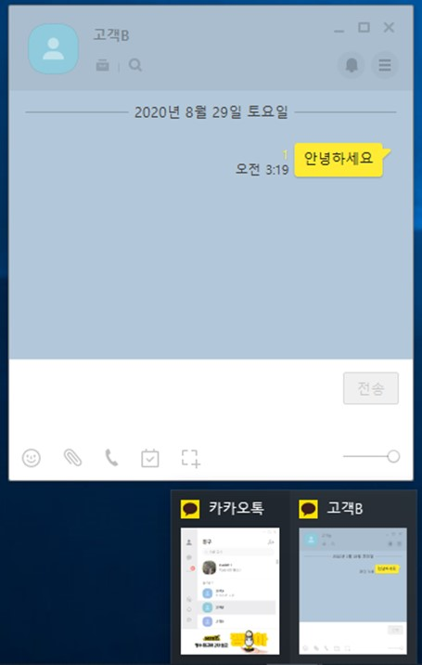
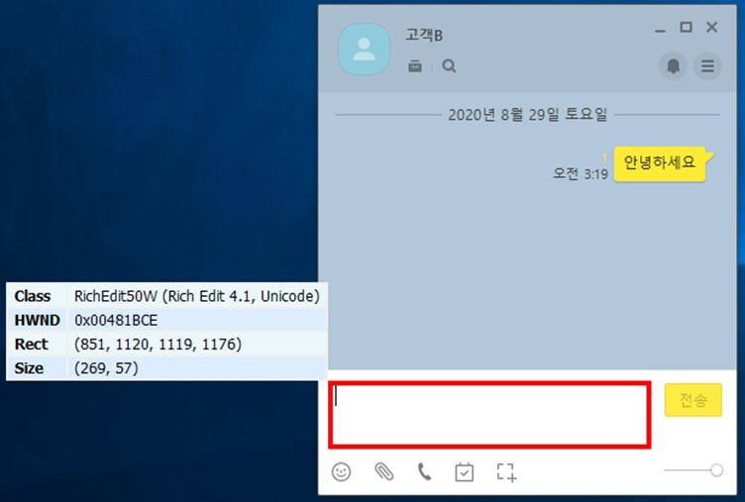
▶ 친구 채팅창에서 채팅입력창의 hWnd를 찾아서 반환합니다.
Target : 친구이름 || ChatRoomSearch : 대화목록검색여부 || iDelay : 지연값
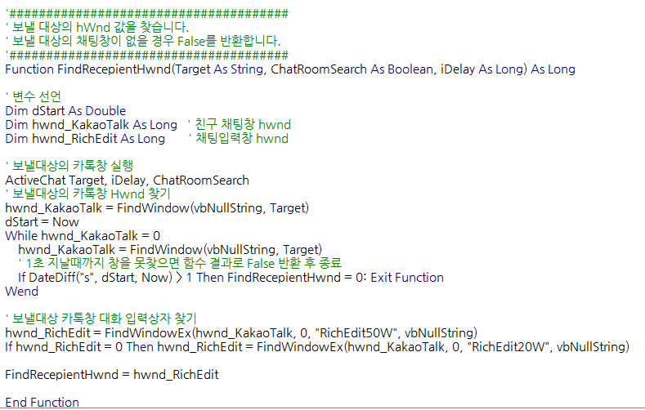

1초가 지날때까지 친구채팅창 찾지 못하면, False 반환 후 함수 종료

5 페이지

6
다음 페이지
이전 페이지
6. Send_TextMsg 함수 단계별 알아보기
6 페이지

▶ FindRecepientHwnd 함수에서 받아온 채팅입력창 hWnd에 메시지 입력 후 엔터키 눌러서 메시지 전송
Message : 보낼 메시지 || hwnd_RichEdit : 채팅입력창 hWnd

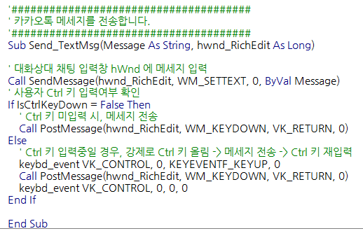

Ctrl 누르고 있을 시 강제로 키 올린 뒤
Enter키 입력

* Keybd_Event 함수 : 특정 Key 를 누르거나 올리는 동작을 수행합니다.
6 페이지

7
다음 페이지
이전 페이지
7. Send_Kakao 메인 명령문 알아보기 (테스트 명령문 작성)
7 페이지

▶ 친구에게 카카오톡 메시지를 전송합니다.
Target : 친구이름 || Message : 보낼 메시지 || ChatRoomSearch : 대화목록검색여부 || iDelay : 지연값

예제파일 ▶▶▶▶ 윗부분 커서 위치시킨 뒤, [F9]키로 중단점을 모두 설정해주세요.

7 페이지

수고하셨습니다
이번 강의 마지막 페이지입니다. 고생하셨습니다!^^*
이전 페이지

오빠두엑셀이 제공하는 다양한 엑셀 자료를 확인해보세요.


유튜브 무료 영상강의

E-Book 교재 다운로드

오빠두엑셀 유튜브 채널을 구독 후 알람설정하시면 매주 새로운 엑셀강의 소식을 가장 빠르게 접하실 수 있습니다.
오빠두엑셀 홈페이지에 오시면 관련 E-Book 교재를 무료료 다운로드 하실 수 있습니다.

유튜브채널
바로가기 ▶
홈페이지 바로가기 ▶


엑셀 커뮤니티에 질문하기
회원님들과 소통하며 서로간에 문제를 공유하고 같이 해결할 수 있는 엑셀커뮤니티가 준비되어있습니다.

엑셀커뮤니티 바로가기▶

